Defects Log
DEFECTS LOG

No. | Defect ID | Defect Summary | Steps Reproduce | Status | Severity | Priority | Date Raised | Raised by | Comments
1 | DF_01 | Khi kéo thả hoặc chọn file sai định dạng thì file đó sẽ luôn xuất hiện và không biến mất, chỉ khi nào kéo thả hoặc chọn đúng định dạng file thì những file sai định dạng mới biến mất | Vào chức năng Import TKB Chọn học kỳ Chọn nghành Kéo 1 file TKB đúng định dạng và 1 file sai định dạng | Assigned | High | Medium | 25/7/2023 | Lê Hoài Phương | 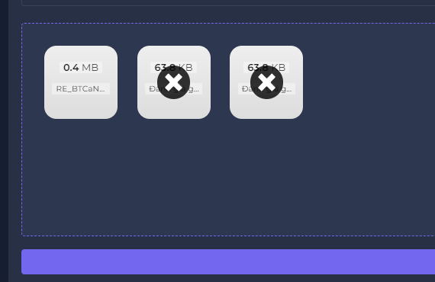
2 | DF_02 | Khi import file nếu bạn đã gắn sai file thì hệ thông sẽ báo lỗi và trên file sẽ hiện dấu " X " nhưng khi click vào để xoá file đó để đổi thì không xoá được | Vào chức năng Import TKB Chọn học kỳ Chọn nghành Chọn file TKB đúng định dạng Nhấn dấu X | Assigned | Medium | Medium | 25/7/2023 | Lê Hoài Phương
3 | DF_03 | Trong vùng import file có nhiều hơn 1 file thì vẫn import được và trong đó có file không đúng định dạng | Vào chức năng Import TKB Chọn học kỳ Chọn nghành Kéo 1 file TKB đúng định dạng và 1 file sai định dạng(pdf) Nhấn import | Assigned | High | High | 25/7/2023 | Trần Minh Quang | 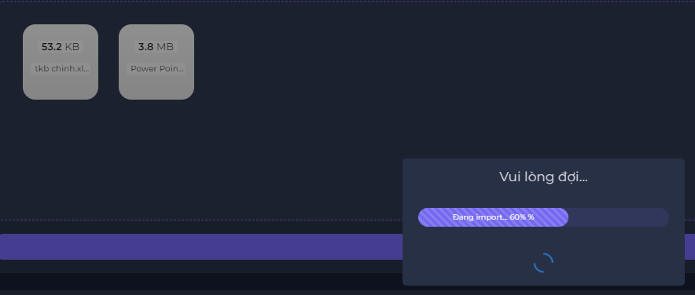
4 | DF_04 | Khi phân công người dùng , lúc ấn vào " Chưa phân " thì sẽ hiện popover để người dùng chỉ định giảng viên, nhưng bảng popover xuất hiện ngẫu nhiên và không xác định | Vào chức năng Phân công Chọn học kỳ Chọn ngành Chọn lớp chưa phân | Fixed | High | High | 25/7/2023 | Lê Hoài Phương | 